Накладная-№3
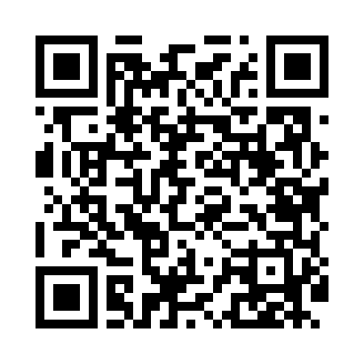
Номер товарно-транспортной накладной: |  |  | Торговый представитель: Amriyev Muhammad
Поставщик: Toshkent falcon fly 2 |  |  | Телефон торгового представителя: +998972880505
Дата отгрузки: 10.12.2025 |  |  | Контрагент: """" Klient
Дата консигнации: |  |  | Адрес:
Доставщик: |  |  | Телефон:
Телефон доставщика:
Время заказа: 10.12.2025 09:43:07
№ | Штрих-код | Название товаров (работ,услуг) | Количество | Количество в кейсе | Цена | Сумма
 |  |  | 124 |  |  | 357.7
1 | 6902011050316 | Пластмасса ликоп 20x20x5 см DB-67-66 | 15 | 15 шт. | 2.10 | 31.50
2 | 6292025067777 | Пластмасса пиёла 15x15x7 см DB-67-77 | 15 | 15 шт. | 1.60 | 24
3 | 6902011050460 | Пластмасса ликопча 16x16x2 см DB-67-81 | 15 | 15 шт. | 1.10 | 16.50
4 | 6823541213296 | Ёғочли мантиқасқон — асосан буғда пишириладиг ан таомлар учун мўлжалланган 24cm DB-13-59 | 2 | 2 шт. | 4.90 | 9.80
5 | 6920240023277 | Коврики напольные для ванной комнаты 50*80CM XP-23-27 | 15 | 15 шт. | 3.80 | 57
6 | 6920240023284 | Коврики напольные для ванной комнаты 80*120CM В большой каропке 30 шт XP-23-28 | 10 | 10 шт. | 9.20 | 92
7 | 6805019698699 | Коврики напольные для ванной комнаты 45*75 DB -98-69 | 2 | 2 шт. | 4.50 | 9
8 | 6920240023215 | Коврики напольные для ванной комнаты 60*90CM XP-23-21 | 3 | 3 шт. | 6.10 | 18.30
9 | 3567802835126 | Пластмассовый столовый поднос LB1002, 30×20 с м, XP-35-12 | 10 | 10 шт. | 0.90 | 9
10 | 3567802835119 | Пластмассовый столовый поднос LB1001, 27,5×16 ,5 см, XP-35-11 | 10 | 10 шт. | 0.70 | 7
11 | 6901645309487 | Ошхона учун силикон тўплам SC8001-12P DB-9-48 | 3 | 3 шт. | 10.60 | 31.80
12 | 6980843560166 | Универсальная металлическая с тканевым корзин ой KD60-040, Storage Basket, 30×30×29,5 см DB -2-230 | 4 | 4 шт. | 8.20 | 32.80
13 | 6924401390185 | Металлическая Корзины для фритюра 24-40139 A4 4-011D DB-138-67 | 10 | 10 шт. | 1.20 | 12
14 | 2019552488363 | Щетка для уборки дома XP-300-1 | 10 | 10 шт. | 0.70 | 7
Итого: 357.7$|->UZS: 4,471,250.00

